入湯税の使途状況
令和４年度決算における入湯税の使途状況

入湯税充当対象事業費
■ 入湯税充当対象事業費
 | ［ 単位：千円 ］
事業区分 | 決算額
環境衛生施設の整備 | 489,285 | 26.486%
鉱泉源の保護管理施設 | 402,827 | 21.806%
消防施設等の整備 | 431,843 | 23.377%
観光施設の整備 | 134,250 | 7.267%
観光振興 | 247,322 | 13.388%
基金積立金 | 141,798 | 7.676%
合計 | 1,847,325 | 100.000%

財 源 内 訳
■ 上記事業費の財源内訳
 | ［ 単位：千円 ］
財源内訳 | 決算額
国県支出金 | 44,363 | 2.401%
地方債 | 275,700 | 14.924%
その他特定財源 | 361,318 | 19.559%
入湯税 | 426,916 | 23.110%
一般財源等 | 739,028 | 40.005%
合計 | 1,847,325 | 100.000%

都市計画税の使途状況
令和４年度決算における都市計画税の使途状況

都市計画税充当対象事業費
■ 都市計画税充当対象事業費
 | ［ 単位：千円 ］
事業区分 | 決算額 |  |  | 100.00%
都市計画事業の内訳
街路事業 | 354,367 |  | 22.93%
公園事業 | 233,072 |  | 15.08%
下水道事業 | 204,180 |  | 13.21%
その他 | 753,806 |  | 48.78%
都市計画事業 | 1,545,425 |  | 84.07%
土地区画整理事業 | 0 |  | 0.00%
地方債償還額 | 292,814 |  | 15.93%
合計 | 1,838,239 |  |  | 100.00%
※地方債償還額：都市計画事業に係るもの

財 源 内 訳
■ 上記事業費の財源内訳
 | ［ 単位：千円 ］
財源内訳 | 決算額
国県支出金 | 130,900
地方債 | 231,018
その他特定財源 | 35,099
都市計画税 | 1,096,975
一般財源等 | 344,247
合計 | 1,838,239

財源内訳 | 決算額
国県支出金 | 130,900 | 7.12%
地方債 | 231,018 | 12.57%
その他特定財源 | 35,099 | 1.91%
都市計画税 | 1,096,975 | 59.68%
一般財源等 | 344,247 | 18.73%
合計 | 1,838,239 | 100.00%

３．決算の状況（令和4年度）
水道事業会計

３．決算の状況（令和4年度分）

（１）総収入及び総支出の状況

 |  | ①収益的収入及び支出
 |  |  | 収益的収入(A) |  |  | 2,491,186 千円
 |  |  | 収益的支出(B) |  |  | 2,239,164 千円
 |  |  | 消費税等調整額(C) |  |  | 74,158 千円
 |  |  | 当年度純利益(A)－(B)－(C) |  |  | 177,864 千円
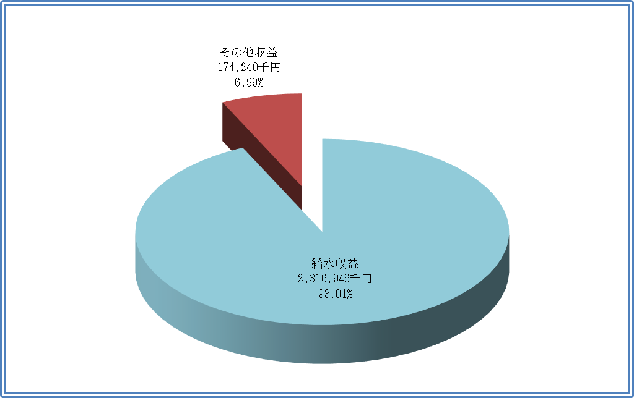
 | [ 収 入 ] |  |  | 収入総額 2,491,186 千円
 |  |  |  |  |  |  |  |  |  |  |  |  |  | ※消費税及び地方消費税含む

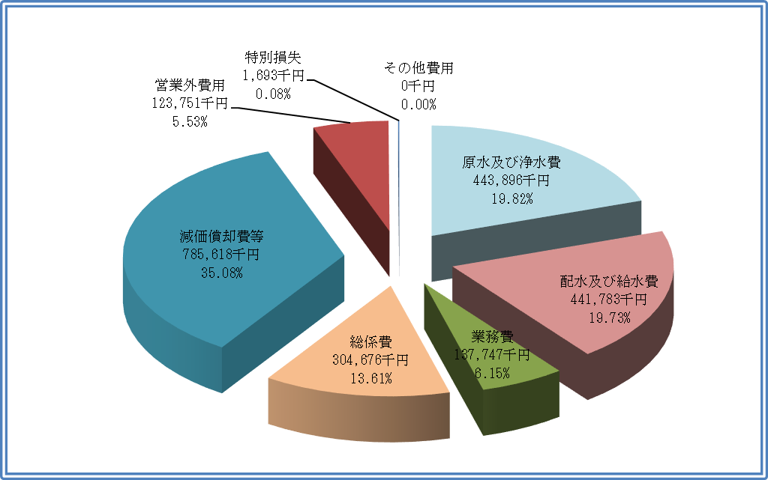
 | [ 支 出 ] |  |  | 支出総額 2,239,164 千円
 |  |  |  |  |  |  |  |  |  |  |  |  |  | ※消費税及び地方消費税含む

水道事業会計

３．決算の状況（令和4年度分）

 |  | ②資本的収入及び支出
 |  |  | 資本的収入(A) |  |  | 105,265 千円
 |  |  | 資本的支出(B) |  |  | 1,144,915 千円
 |  |  | 不足額(A)－(B) |  |  | △ 1,039,650 千円
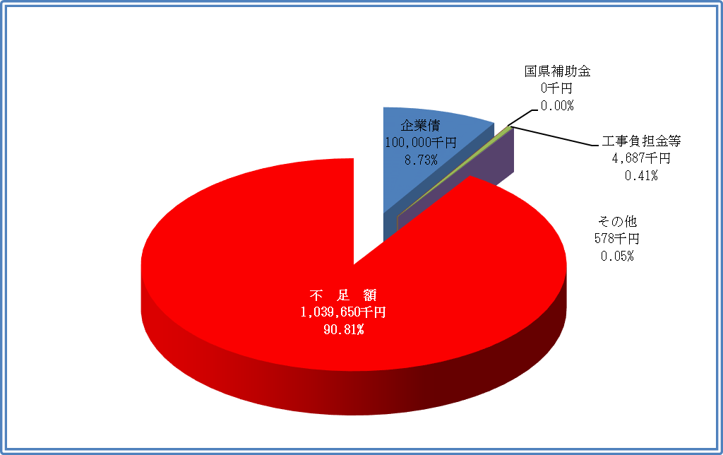
 | [ 収 入 ] |  |  | 収入総額 105,265 千円
 |  |  |  |  |  |  |  |  |  |  |  |  |  | ※消費税及び地方消費税含む

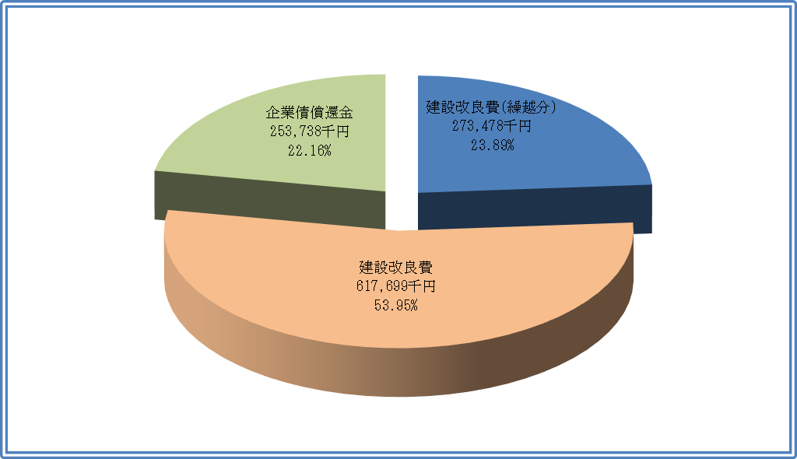
 | [ 支 出 ] |  |  | 支出総額 1,144,915 千円
 |  |  |  |  |  |  |  |  |  |  |  |  |  | ※消費税及び地方消費税含む

 | 資本的収入額が資本的支出額に不足する額 1,039,650 千円 は
 |  | 過年度分損益勘定留保資金 |  |  |  |  |  |  |  | 829,444 千円
 |  | 当年度分損益勘定留保資金 |  |  |  |  |  |  |  | - 千円
 |  | 当年度利益剰余金処分額 |  |  |  |  |  |  |  | - 千円
 |  | 減債積立金 |  |  |  |  |  |  |  | 136,047 千円
 |  | 当年度消費税及び地方消費税資本的収支調整額 |  |  |  |  |  |  |  | 74,159 千円
 |  | 計 |  |  |  |  |  |  | 1,039,650 千円
 | で補てんするものとする。

水道事業会計

３．決算の状況（令和4年度分）

（２）資産及び企業債現在高（令和5年3月31日 現在）

 |  |  | 資産総額 |  |  | 18,829,526 千円
 |  |  | 企業債現在高 |  |  | 3,012,863 千円

（３）給水原価の構成表
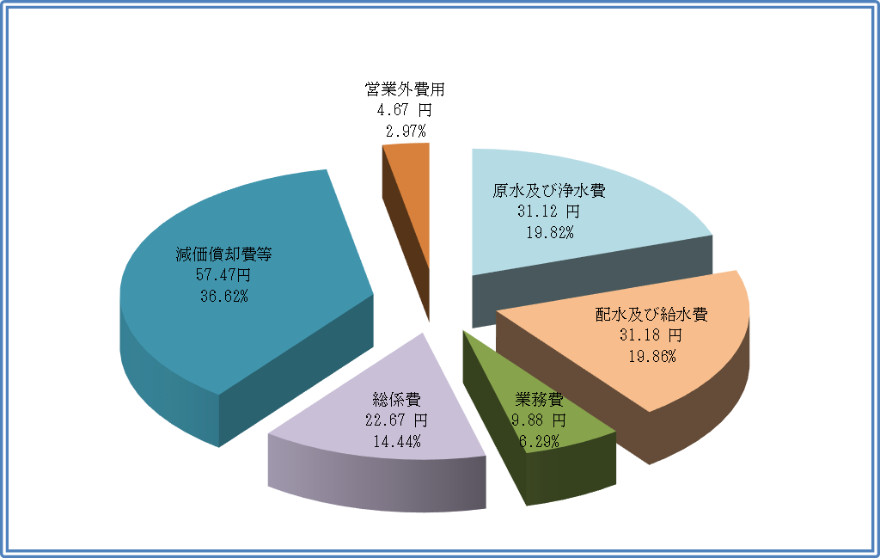
 |  |  |  | 給水原価 156.99 円
 |  |  |  |  |  |  |  |  |  |  | ※消費税及び地方消費税含まず
 |  |  |  |  |  |  |  |  |  |  | ※「減価償却費等」については
 |  |  |  |  |  |  |  |  |  |  | 長期前受金戻入見合い分
 |  |  |  |  |  |  |  |  |  |  | 31,710,906円を除く

（４）有収水量1㎥当たりの給水原価及び供給単価

 |  |  | 給水原価 |  |  | 156.99 円
 |  |  | 供給単価 |  |  | 160.57 円

水道事業会計

３．決算の状況（令和4年度分）

（５）有収水量の内訳
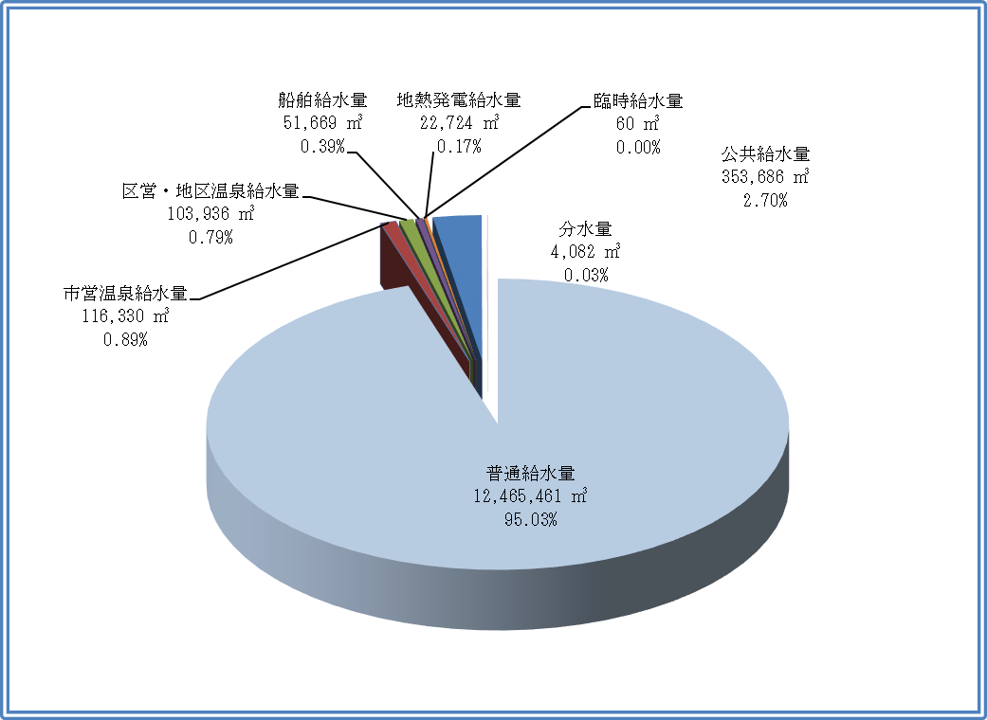
 |  |  |  | 年間総有収水量 13,117,948 ㎥

（６）貸借対照表
 |  |  |  |  |  |  |  |  |  |  |  |  |  |  | （単位：千円）
 | １．固定資産 |  |  |  | 16,778,908 |  | ３．固定負債 |  |  |  |  | 3,220,279
 | (１)有形固定資産 |  |  |  | 16,769,845 |  |  | 企業債 |  |  |  | 2,766,299
 |  |  | 土地 |  | 1,486,305 |  |  | 引当金 |  |  |  | 453,980
 |  |  | 建物 |  | 1,614,167 |  | ４．流動負債 |  |  |  |  | 831,730
 |  |  | 構築物 |  | 10,758,729 |  |  | 企業債 |  |  |  | 246,564
 |  |  | 機械及び装置 |  | 2,704,839 |  |  | 未払金 |  |  |  | 423,431
 |  |  | 車両運搬費 |  | 803 |  |  | 引当金 |  |  |  | 38,792
 |  |  | 工具、器具及び備品 |  | 34,562 |  |  | その他流動負債 |  |  |  | 122,943
 |  |  | 建設仮勘定 |  | 170,440 |  | ５．繰延収益 |  |  |  |  | 619,490
 | (２)無形固定資産 |  |  |  | 9,063 |  |  | 長期前受金 |  |  |  | 1,862,569
 |  |  | ソフトウェア |  | 9,063 |  |  | 収益化累計額 |  |  |  | △ 1,243,079
 | (３)投資その他の資産 |  |  |  | 0 |  | 負 債 合 計 |  |  |  |  | 4,671,499
 |  |  | 破産更正債権等 |  | 3,100 |  | ６．資本金 |  |  |  |  | 13,711,574
 |  |  | 貸倒引当金 |  | △ 3,100 |  |  | 資本金 |  |  |  | 13,711,574
 | ２．流動資産 |  |  |  | 2,050,618 |  | ７．剰余金 |  |  |  |  | 446,453
 |  | 現金預金 |  |  | 1,629,917 |  | (１)資本剰余金 |  |  |  |  | 132,542
 |  | 未収金 |  |  | 381,292 |  |  |  | 受贈財産評価額 |  |  | 132,542
 |  | 貸倒引当金 |  |  | △ 3,277 |  | (２)利益剰余金 |  |  |  |  | 313,911
 |  | 貯蔵品 |  |  | 10,875 |  |  |  | 当年度未処分利益剰余金 |  |  |  | 313,911
 |  | 前払金 |  |  | 31,407
 |  | その他流動資産 |  |  | 404
 | 資 産 合 計 |  |  |  | 18,829,526 |  | 資 本 合 計 |  |  |  |  | 14,158,027
 | （借 方 合 計） |  |  |  | 18,829,526 |  | （貸 方 合 計） |  |  |  |  | 18,829,526

３．決算の状況（令和4年度） (2)
公共下水道事業会計

３．決算の状況（令和4年度）
（１）総収入及び総支出の状況
 |  | ①収益的収入及び支出
 |  |  | 収益的収入(A) |  |  | 1,949,583 千円
 |  |  | 収益的支出(B) |  |  | 2,112,519 千円
 |  |  | 消費税等調整額(C) |  |  | △ 56,132 千円
 |  |  | 当年度純利益(A)－(B)－(C) |  |  | △ 219,068 千円
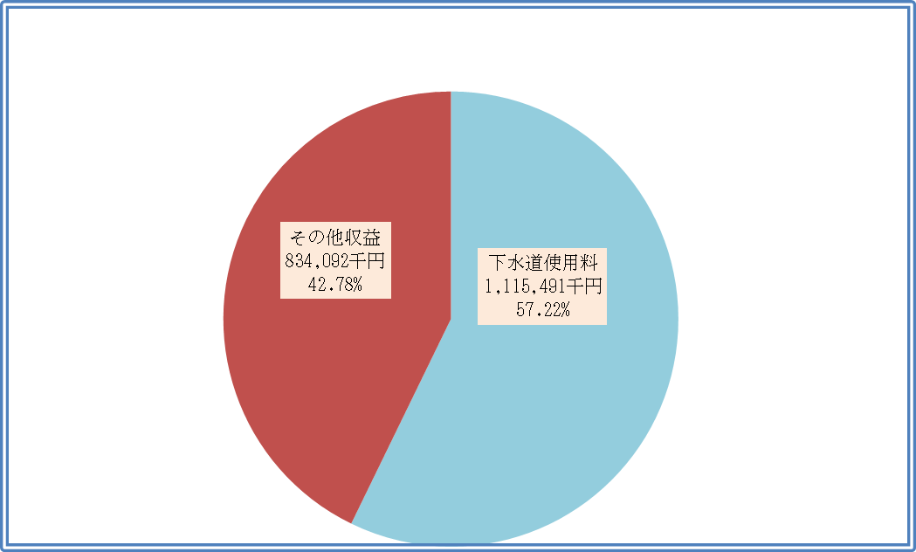
 | [ 収 入 ] |  |  | 収入総額 1,949,583 千円
 |  |  |  |  |  |  |  |  |  |  |  |  |  | ※消費税及び地方消費税含む

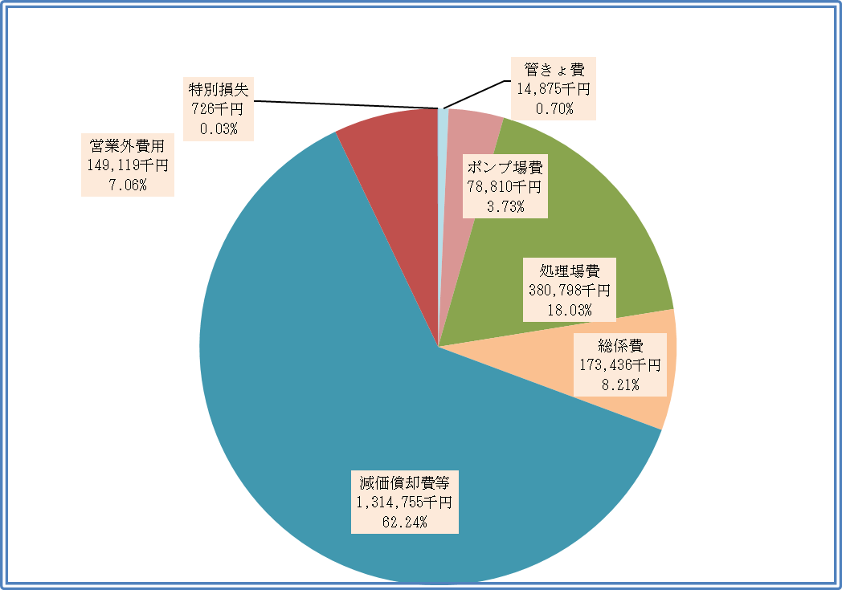
 | [ 支 出 ] |  |  | 支出総額 2,112,519 千円
 |  |  |  |  |  |  |  |  |  |  |  |  |  | ※消費税及び地方消費税含む

公共下水道事業会計

３．決算の状況（令和4年度）

 |  | ②資本的収入及び支出
 |  |  | 資本的収入(A) |  |  | 1,650,822 千円
 |  |  | 資本的支出(B) |  |  | 2,204,827 千円
 |  |  | 不足額(A)－(B) |  |  | △ 554,005 千円
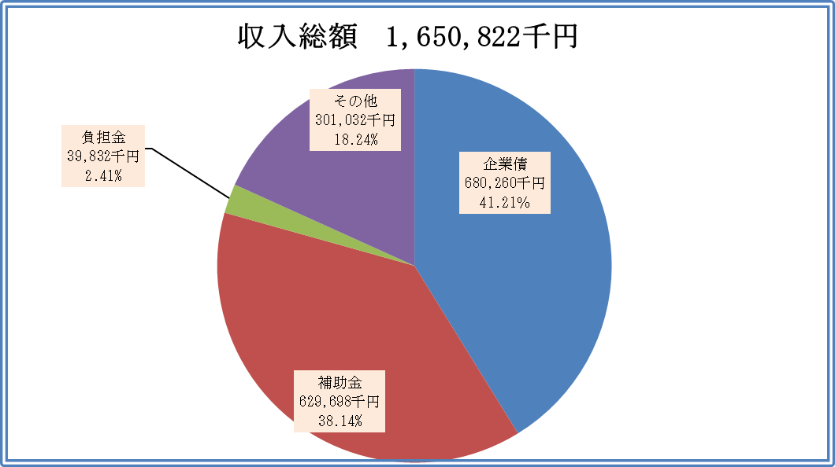
 | [ 収 入 ]
 |  |  |  |  |  |  |  |  |  |  |  |  |  | ※消費税及び地方消費税含む

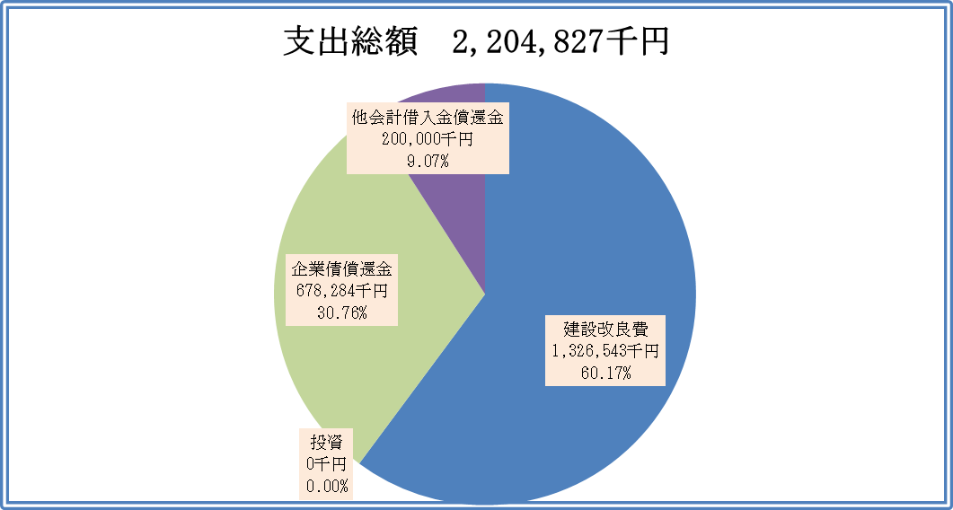
 | [ 支 出 ] |  |  |  |  |  |  |  |  |  |  |  |  | ※消費税及び地方消費税含む

 | 資本的収入額が資本的支出額に不足する額 554,005 千円 は
 |  | 過年度分損益勘定留保資金 |  |  |  |  |  |  |  | 71,278 千円
 |  | 当年度分損益勘定留保資金 |  |  |  |  |  |  |  | 426,595 千円
 |  | 引継金 |  |  |  |  |  |  |  | - 千円
 |  | 引継未収金 |  |  |  |  |  |  |  | - 千円
 |  | 当年度消費税及び地方消費税資本的収支調整額 |  |  |  |  |  |  |  | 56,132 千円
 |  | 計 |  |  |  |  |  |  | 554,005 千円
 | で補てんするものとする。
公共下水道事業会計

３．決算の状況（令和4年度）

（２）資産及び企業債現在高（令和5年3月31日 現在）

 |  |  | 資産総額 |  |  | 24,716,310 千円
 |  |  | 企業債現在高 |  |  | 9,236,170 千円

（３）汚水処理原価の構成表

 |  |  |  | 【汚水処理原価】 120.41 円
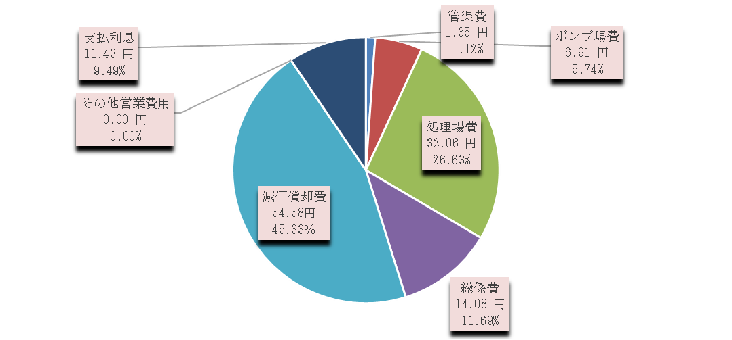

 |  |  |  |  |  |  |  |  |  |  | ※消費税及び地方消費税含まず
 |  |  |  |  |  |  |  |  |  |  | ※公費負担分、長期前受金戻入金及びその他 860,485,898円を除く。

（４）汚水処理水量1㎥当たりの汚水処理原価及び使用料単価

 |  |  | 汚水処理原価 |  |  | 120.41 円
 |  |  | 使用料単価 |  |  | 101.38 円

（５）貸借対照表
 |  |  |  |  |  |  |  |  |  |  |  |  |  |  | （単位：千円）
 | １．固定資産 |  |  |  | 24,191,570 |  | ３．固定負債 |  |  |  |  | 8,528,890
 | (１)有形固定資産 |  |  |  | 24,059,236 |  |  | 企業債 |  |  |  | 8,478,890
 |  |  | 土地 |  | 2,403,268 |  |  | 引当金 |  |  |  | 50,000
 |  |  | 建物 |  | 905,643 |  | ４．流動負債 |  |  |  |  | 1,243,065
 |  |  | 構築物 |  | 16,838,357 |  |  | 一時借入金 |  |  |  | 117,140
 |  |  | 機械及び装置 |  | 3,038,585 |  |  | 企業債 |  |  |  | 640,140
 |  |  | 車両運搬費 |  | 1,033 |  |  | 他会計借入金 |  |  |  | 300,000
 |  |  | 工具、器具及び備品 |  | 1,595 |  |  | 未払金 |  |  |  | 174,626
 |  |  | 建設仮勘定 |  | 870,755 |  |  | 引当金 |  |  |  | 10,371
 | (２)無形固定資産 |  |  |  | 16,345 |  |  | その他流動負債 |  |  |  | 788
 |  |  | ソフトウェア |  | 16,345 |  | ５．繰延収益 |  |  |  |  | 9,361,648
 | (３)投資その他の資産 |  |  |  | 115,989 |  |  | 長期前受金 |  |  |  | 11,265,181
 |  |  | 長期貸付金 |  | 1,162 |  |  | 収益化累計額 |  |  |  | △ 1,903,533
 |  |  | その他投資 |  | 114,827 |  | 負 債 合 計 |  |  |  |  | 19,133,603
 |  |  |  |  |  |  | ６．資本金 |  |  |  |  | 4,777,682
 | ２．流動資産 |  |  |  | 524,740 |  |  | 資本金 |  |  |  | 4,777,682
 |  | 現金預金 |  |  | 84,412 |  | ７．剰余金 |  |  |  |  | 805,025
 |  | 未収金 |  |  | 230,880 |  | (１)資本剰余金 |  |  |  |  | 1,467,855
 |  | 貸倒引当金 |  |  | △ 2,442 |  |  |  | 国庫補助金 |  |  | 1,400,505
 |  | 短期貸付金 |  |  | 1,498 |  |  |  | 受贈財産寄附金 |  |  | 67,350
 |  | 前払金 |  |  | 210,392 |  | (２)利益剰余金 |  |  |  |  |  | △ 662,830
 | 資 産 合 計 |  |  |  | 24,716,310 |  |  |  | 当年度未処分利益剰余金 |  |  | △ 662,830
 |  |  |  |  |  |  | 資 本 合 計 |  |  |  |  | 5,582,707
 |  |  |  |  |  |  | 負債・資本合計 |  |  |  |  | 24,716,310

